상품제안서
카르페디엠 70 경량 카본 골프우산 | 상품코드: S38227

 |  |  |  |  |  |  | 02-713-8555 | www.synergygift.co.kr
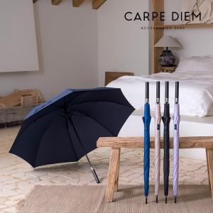

【상세/제작정보】

【인쇄/포장옵션】 | 실크, 원단실크1도 / OPP(비닐)

【공급단가】 | 수량 | 20~ | 50~ | 100~ | 300~ | 500~
*VAT별도 | 단가 | 42,500원 | 41,820원 | 40,800원 | 39,780원 | 39,100원

【상품 URL】 | https://www.synergygift.co.kr:443/src/goods_detail.php?gdno=38227

